事業別フルコスト情報の開示について
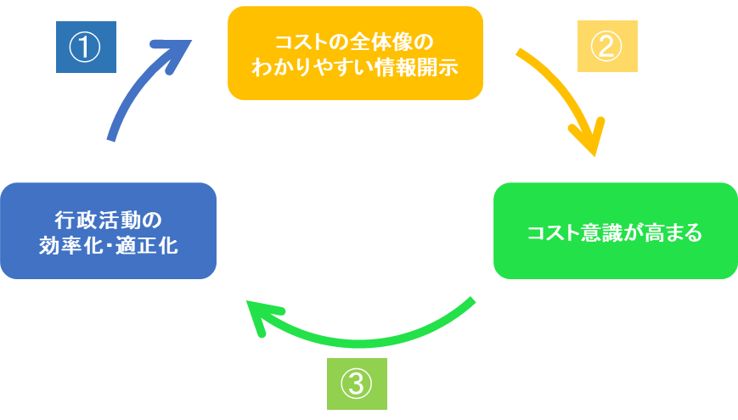
事業別フルコスト情報の開示について

 | ○ | 国が行政サービスを行うには、そのサービスを実施するために直接要するコスト（事業費）
 |  | 以外にも、サービスを行う公務員の「給与（人件費）」や、電気代・水道代などの「光熱費
 |  | （物件費）」、使用している庁舎の「減価償却費」といった様々なコストが発生します。

 | ○ | フルコストは、こういった国の行政サービスを「人」、「物」、「事業」の３つの性質に分
 |  | けて計算したコストの合計となります。

 | ○ | また、フルコストを「利用者１人当たり○○円」、「国民１人当たり○○円」という情報等
 |  | を含めて、フルコスト情報という形で開示することで、行政サービスを受けるためにどの程
 |  | 度の負担が必要なのかイメージしやすくなります。

 | ○ | 省庁別財務書類の参考情報として、代表的な事業のフルコスト情報を開示することにより、
 |  | 国民の皆様に各省庁等の政策に関する理解を深めていただくとともに、職員のコスト意識を
 |  | 更に向上させ、より効率的・効果的な事業の執行に努めてまいります。

